DangNhap
Usecase | Đăng nhập

Ngày | 2022-11-06

Người Test | Võ Hoàng Phúc

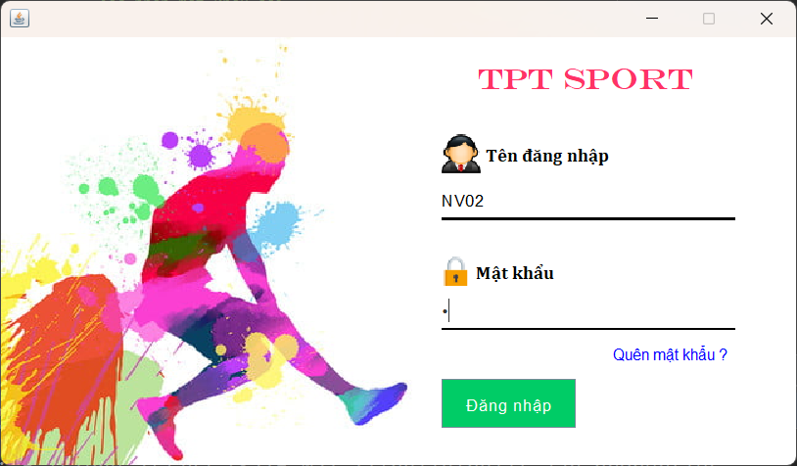 (Nơi đặt màn hình chính) |  |  |  |  |  |  |  | (Màn hình phụ 1) | (Màn hình phụ 2) | (Màn hình phụ 3)

 | Tester nhập |  |  |  |  | Dev nhập
STT | Case Study | Status | Desciprtion | Bug Date | Tester | Fix Date | Dev
1 | Đăng nhập tài khoản | OK | Lỗi thư viện (thiếu thư viên) | 2022-11-06 | Phúc | 2022-11-06 | Thành
2 | Đăng nhập tài khoản | OK | Lỗi tài khoản Oracle | 2022-11-06 | Phúc | 2022-11-06 | Thành
3 | Đăng nhập tài khoản | OK | Tên đăng nhập/Mật khẩu có khoảng trắng | 2022-11-06 | Phúc | 2022-11-06 | Thành
4 | Đổi mật khẩu | OK | Mật khẩu mới trùng mật khẩu cũ | 2022-11-06 | Phúc | 2022-11-06 | Phúc
5 | Đổi mật khẩu | OK | Mật khẩu mới không trùng mật khẫu cũ | 2022-11-06 | Phúc | 2022-11-06 | Phúc
6 | Đổi mật khẩu | OK | mật khẩu có ký tự đặc biệt | 2022-11-06 | Phúc | 2022-11-06 | Phúc
7 | Đổi mật khẩu | Warning | chưa giới hạn số lượng ký tự mật khẩu | 2022-11-06 | Phúc
8 |  | Warning
9 |  | Warning
10 |  | Warning
11 |  | Warning
12 |  | Warning
13 |  | Warning
14 |  | Warning
15 |  | Warning
16 |  | Warning
17 |  | Warning
18 |  | Warning
19 |  | Warning
20 |  | Warning
21 |  | Warning
22 |  | Warning
23 |  | Warning
24 |  | Warning
25 |  | Warning

QuanLySanPham
Usecase | Quản lý sản phẩm

Ngày | 2022-11-06

Người Test | Võ Hoàng Phúc

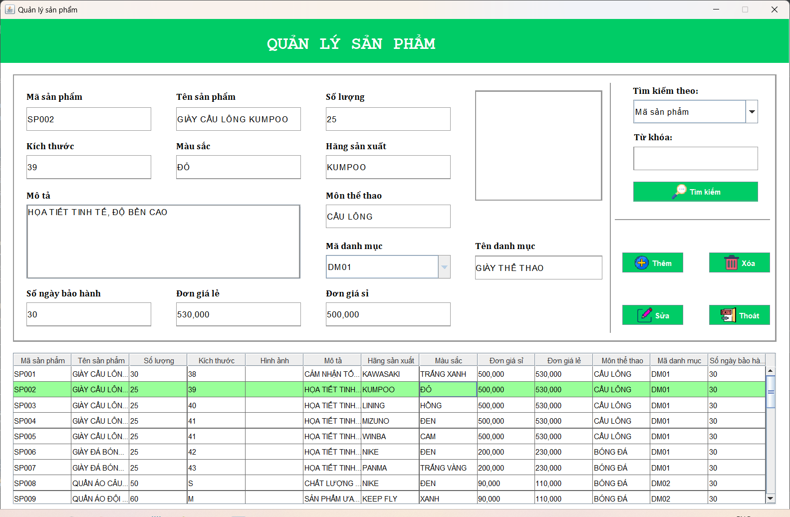
(Nơi đặt màn hình chính) |  |  |  |  |  |  |  | (Màn hình phụ 1) | (Màn hình phụ 2) | (Màn hình phụ 3)

 | Tester nhập |  |  |  |  | Dev nhập
STT | Case Study | Status | Desciprtion | Bug Date | Tester | Fix Date | Dev
1 | Thêm sản phẩm | OK | Chỉ nhập tên sản phẩm và nhấn nút thêm => Không lưu | 2022-11-06 | Phúc | 13/6/2022 | Thành
2 | Thêm sản phẩm | OK | không chỉ được số lượng | 2022-11-06 | Phúc | 13/6/2022 | Thành
3 | Xóa sản phẩm | OK | xóa sản phẩm | 2022-11-06 | Phúc | 13/6/2022 | Thành
4 | Sửa sản phẩm | OK | sửa thông tin sản phẩm | 2022-11-06 | Phúc | 13/6/2022 | Thành
5 | Tìm kiếm sản phẩm | OK | tìm mã SP01 => ra mã SP019 | 2022-11-06 | Phúc | 13/6/2022 | Thành
6 | Thêm sản phẩm | OK | thêm sản phẩm trống => không được thêm | 2022-11-06 | Phúc | 13/6/2022 | Thành
7 | Thêm hình ảnh | OK | Thêm hình ảnh nhưng không hiển thị | 2022-11-06 | Phúc | 13/6/2022 | Thành
8 |  | Warning
9 |  | Warning
10 |  | Warning
11 |  | Warning
12 |  | Warning
13 |  | Warning
14 |  | Warning
15 |  | Warning
16 |  | Warning
17 |  | Warning
18 |  | Warning
19 |  | Warning
20 |  | Warning
21 |  | Warning
22 |  | Warning
23 |  | Warning
24 |  | Warning
25 |  | Warning

QuanLyNhanVien
Usecase | Quản lý nhân viên

Ngày | 2022-12-06

Người Test | Võ Hoàng Phúc

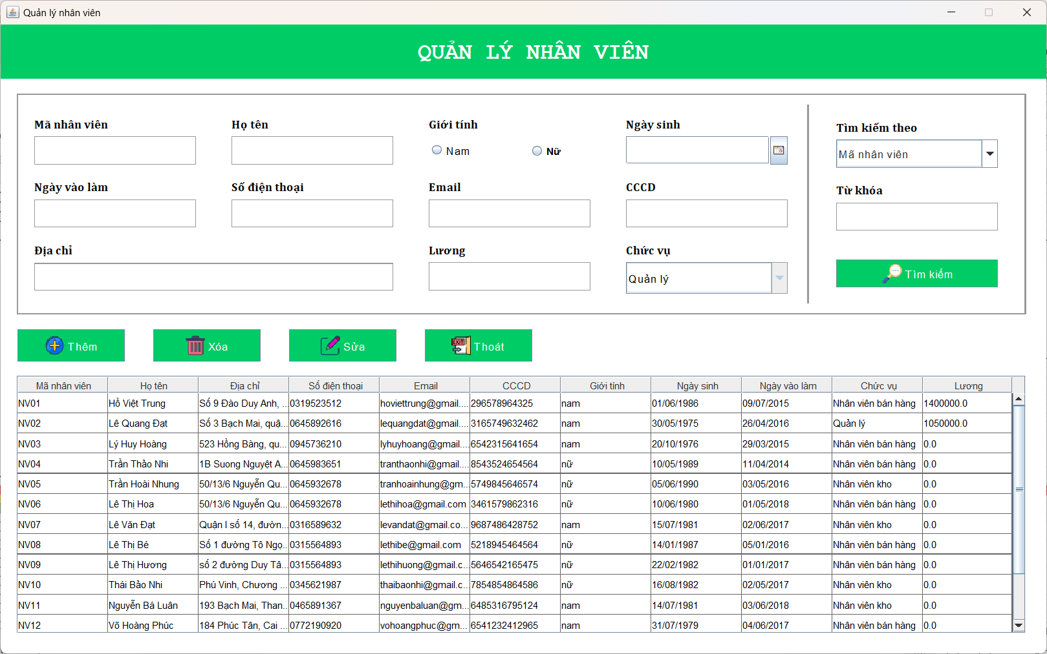 (Nơi đặt màn hình chính) |  |  |  |  |  |  |  | (Màn hình phụ 1) | (Màn hình phụ 2) | (Màn hình phụ 3)

 | Tester nhập |  |  |  |  | Dev nhập
STT | Case Study | Status | Desciprtion | Bug Date | Tester | Fix Date | Dev
1 | Thêm nhân viên | OK | thêm thiếu thông tin => không được thêm | 2022-12-06 | Phúc | 13/6/2022 | Thành
2 | Xóa nhân viên | OK | xóa thành công | 2022-12-06 | Phúc | 13/6/2022 | Thành
3 | Tìm kiếm nhân viên | OK | tìm kiếm theo mã nhân viên | 2022-12-06 | Phúc | 13/6/2022 | Thành
4 | Sửa thông tin nhân viên | OK | sửa hết thông tin nhân viên | 2022-12-06 | Phúc | 13/6/2022 | Thành
5 | Tìm kiếm nhân viên | OK | tìm kiếm bằng 1 chữ | 2022-12-06 | Phúc | 13/6/2022 | Thành
6 |  | Warning
7 |  | Warning
8 |  | Warning
9 |  | Warning
10 |  | Warning
11 |  | Warning
12 |  | Warning
13 |  | Warning
14 |  | Warning
15 |  | Warning
16 |  | Warning
17 |  | Warning
18 |  | Warning
19 |  | Warning
20 |  | Warning
21 |  | Warning
22 |  | Warning
23 |  | Warning
24 |  | Warning
25 |  | Warning

QuanLyKhachHang
Usecase |  |  | Quản lý khách hàng

Ngày | 2022-11-06

Người Test | Võ Hoàng Phúc

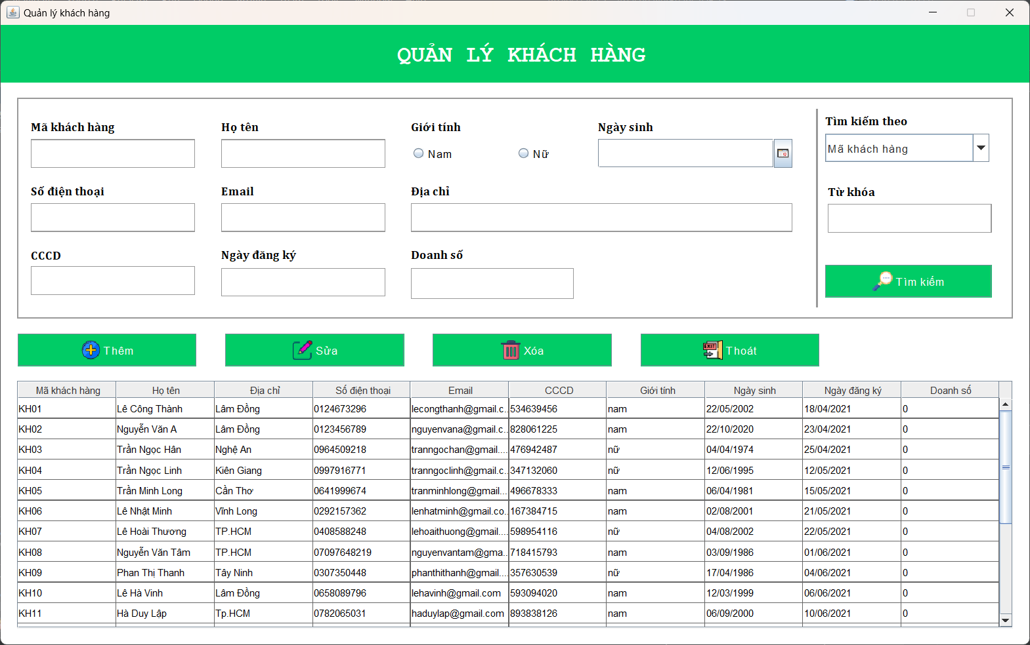 (Nơi đặt màn hình chính) |  |  |  |  |  |  |  | (Màn hình phụ 1) | (Màn hình phụ 2) | (Màn hình phụ 3)

 | Tester nhập |  |  |  |  | Dev nhập
STT | Case Study | Status | Desciprtion | Bug Date | Tester | Fix Date | Dev
1 | Thêm khách hàng | OK | thêm khách hàng thành công | 2022-11-06 | Phúc | 2022-12-06 | Thành
2 | Sửa khách hàng | OK | sửa thông tin khách hàng thành công | 2022-11-06 | Phúc | 2022-12-06 | Thành
3 | Xóa khách hàng | OK | xóa khách hàng thành công | 2022-11-06 | Phúc | 2022-12-06 | Thành
4 | Tìm kiếm khách hàng | OK | tìm kiếm khách hàng thành công | 2022-11-06 | Phúc | 2022-12-06 | Thành
5 | Thêm khách hàng | OK | thêm nhưng thiếu thông tin => không thêm | 2022-12-06 | Phúc | 2022-12-06 | Thành
6 |  | Warning
7 |  | Warning
8 |  | Warning
9 |  | Warning
10 |  | Warning
11 |  | Warning
12 |  | Warning
13 |  | Warning
14 |  | Warning
15 |  | Warning
16 |  | Warning
17 |  | Warning
18 |  | Warning
19 |  | Warning
20 |  | Warning
21 |  | Warning
22 |  | Warning
23 |  | Warning
24 |  | Warning
25 |  | Warning

QuanLyDanhMuc
Usecase
 |  |  | Quản lý danh mục
Ngày | 2022-11-06

Người Test | Võ Hoàng Phúc

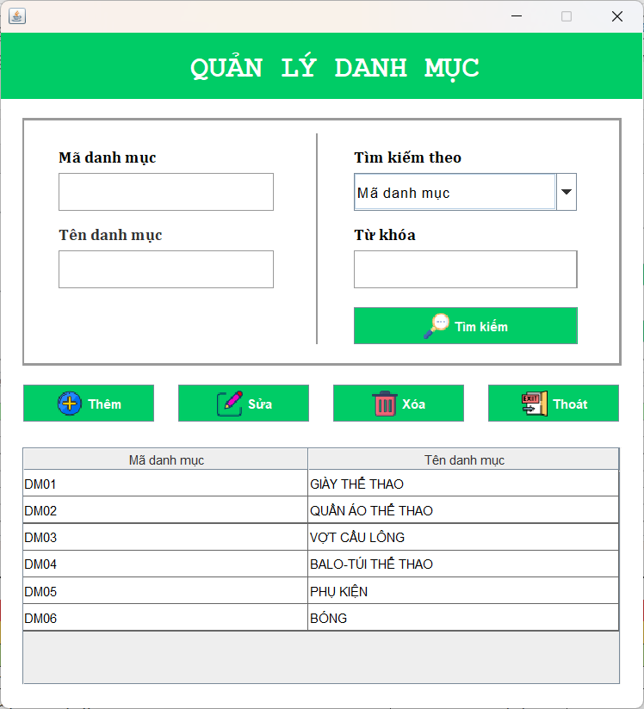 (Nơi đặt màn hình chính) |  |  |  |  |  |  |  | (Màn hình phụ 1) | (Màn hình phụ 2) | (Màn hình phụ 3)

 | Tester nhập |  |  |  |  | Dev nhập
STT | Case Study | Status | Desciprtion | Bug Date | Tester | Fix Date | Dev
1 | Thêm danh mục | OK | thêm danh mục thành công | 2022-11-06 | Phúc | 2022-12-06 | Thành
2 | Xóa danh mục | OK | xóa danh mục thành công | 2022-11-06 | Phúc | 2022-12-06 | Thành
3 | Sửa thông tin danh mục | OK | sửa thông tin danh mục thành công | 2022-11-06 | Phúc | 2022-12-06 | Thành
4 | Tìm kiếm danh mục | OK | tìm kiếm danh mục theo mã, tên | 2022-11-06 | Phúc | 2022-12-06 | Thành
5 | Tìm kiếm danh mục | OK | tìm kiếm danh mụcbằng kí tự khoảng trắng | 2022-11-06 | Phúc | 2022-12-06 | Thành
6 |  | Warning
7 |  | Warning
8 |  | Warning
9 |  | Warning
10 |  | Warning
11 |  | Warning
12 |  | Warning
13 |  | Warning
14 |  | Warning
15 |  | Warning
16 |  | Warning
17 |  | Warning
18 |  | Warning
19 |  | Warning
20 |  | Warning
21 |  | Warning
22 |  | Warning
23 |  | Warning
24 |  | Warning
25 |  | Warning

BaoCaoThongKe
Usecase |  |  | Báo cáo thống kê

Ngày | 2022-12-06

Người Test | Võ Hoàng Phúc

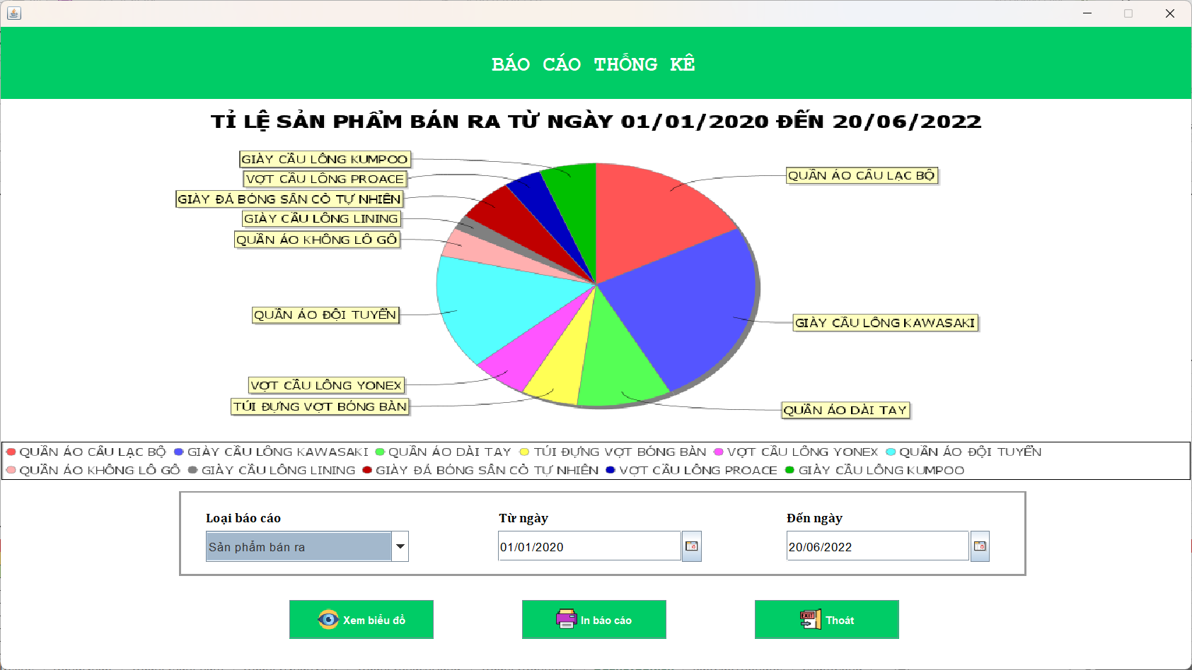
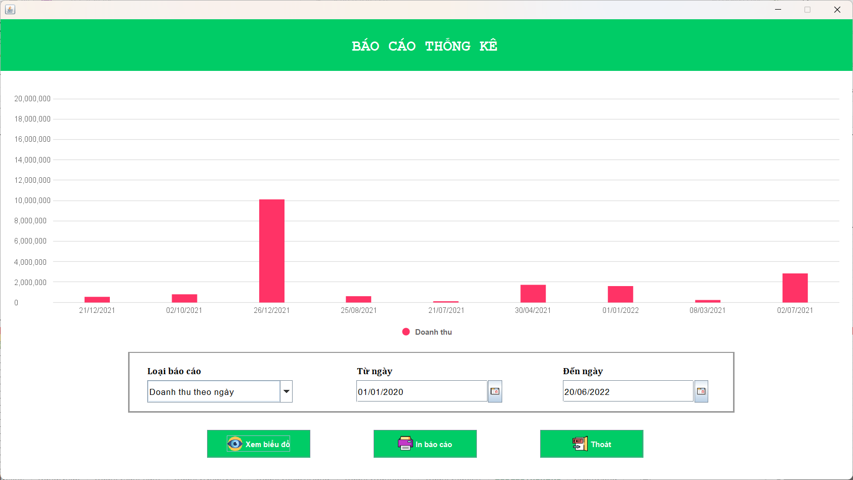 (Nơi đặt màn hình chính) |  |  |  |  |  |  |  | (Màn hình phụ 1) | (Màn hình phụ 2) | (Màn hình phụ 3)

 | Tester nhập |  |  |  |  | Dev nhập
STT | Case Study | Status | Desciprtion | Bug Date | Tester | Fix Date | Dev
1 | Xem biểu đồ theo sản phẩm bán ra | OK | ra biểu đồ tròn | 2022-12-06 | Phúc | 13/6/2022 | Thành
2 | Xem biểu đồ theo doanh thu ngày | OK | ra biểu đồ cột | 2022-12-06 | Phúc | 13/6/2022 | Thành
3 | Chọn 1 ngày không bán sản phẩm | OK | không hiển thị | 2022-12-06 | Phúc | 13/6/2022 | Thành
4 | Chọn ngày của năm sau | OK | không hiển thị | 2022-12-06 | Phúc | 13/6/2022 | Thành
5 | In ra báo cáo thống kê | OK | xuất ra file PDF trong folder reports | 2022-12-06 | Phúc | 13/6/2022 | Thành
6 |  | Warning
7 |  | Warning
8 |  | Warning
9 |  | Warning
10 |  | Warning
11 |  | Warning
12 |  | Warning
13 |  | Warning
14 |  | Warning
15 |  | Warning
16 |  | Warning
17 |  | Warning
18 |  | Warning
19 |  | Warning
20 |  | Warning
21 |  | Warning
22 |  | Warning
23 |  | Warning
24 |  | Warning
25 |  | Warning

ChamCong
Usecase |  |  | Chấm công

Ngày | 13/6/2022

Người Test | Võ Hoàng Phúc

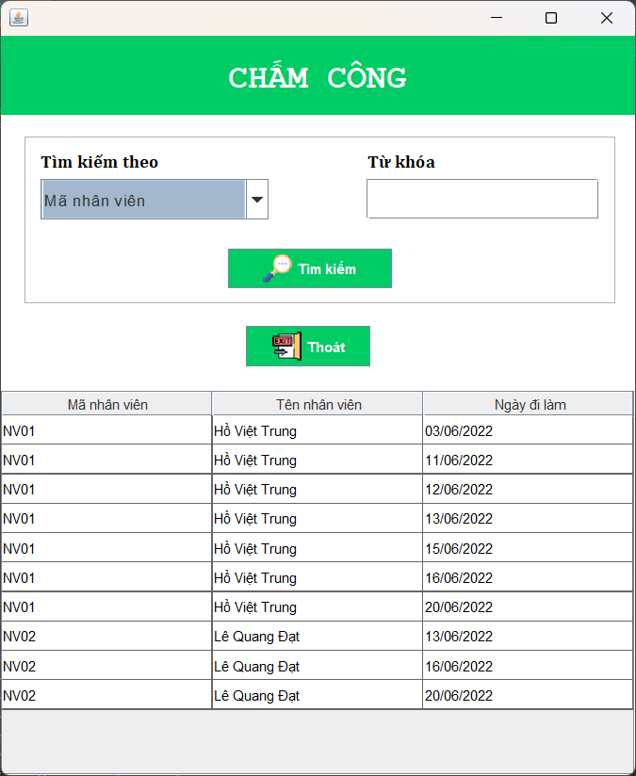 (Nơi đặt màn hình chính) |  |  |  |  |  |  |  | (Màn hình phụ 1) | (Màn hình phụ 2) | (Màn hình phụ 3)

 | Tester nhập |  |  |  |  | Dev nhập
STT | Case Study | Status | Desciprtion | Bug Date | Tester | Fix Date | Dev
1 | Điểm danh | OK | Đăng nhập là điểm danh | 13/6/2022 | Phúc | 14/6/2022 | Thành
2 | Điểm danh | OK | Điểm danh không cộng dồn | 13/6/2022 | Phúc | 14/6/2022 | Thành
3 | Tìm kiếm nhân viên theo mã NV | OK | thành công | 13/6/2022 | Phúc | 14/6/2022 | Thành
4 | Tìm kiếm nhân viên theo tên NV | OK | thành công | 13/6/2022 | Phúc | 14/6/2022 | Thành
5 | Tìm kiếm nhân viên theo ngày làm việc | OK | thành công | 13/6/2022 | Phúc | 14/6/2022 | Thành
6 |  | Warning
7 |  | Warning
8 |  | Warning
9 |  | Warning
10 |  | Warning
11 |  | Warning
12 |  | Warning
13 |  | Warning
14 |  | Warning
15 |  | Warning
16 |  | Warning
17 |  | Warning
18 |  | Warning
19 |  | Warning
20 |  | Warning
21 |  | Warning
22 |  | Warning
23 |  | Warning
24 |  | Warning
25 |  | Warning

QuanLyHoaDon
Usecase |  |  | Quản lý hóa đơn

Ngày | 15/6/2022

Người Test | Võ Hoàng Phúc

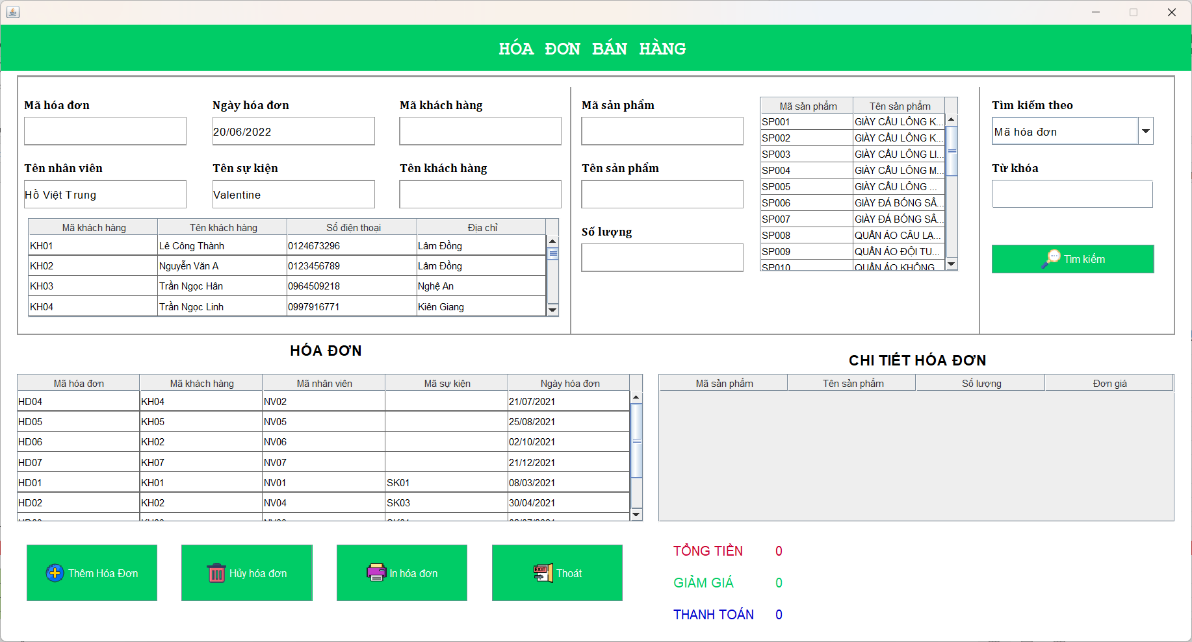 (Nơi đặt màn hình chính) |  |  |  |  |  |  |  | (Màn hình phụ 1) | (Màn hình phụ 2) | (Màn hình phụ 3)

 | Tester nhập |  |  |  |  | Dev nhập
STT | Case Study | Status | Desciprtion | Bug Date | Tester | Fix Date | Dev
1 | In hoa đơn | OK | Xuất ra file PDF trong folder reports | 15/6/2022 | Phúc | 15/6/2022 | Thành
2 | Tìm kiếm hóa đơn | OK | tìm thành công | 15/6/2022 | Phúc | 15/6/2022 | Thành
3 | Thêm hóa đơn | OK | số lượng không cộng dồn | 15/6/2022 | Phúc | 15/6/2022 | Thành
4 | Thêm hóa đơn | OK | Mã SP không cộng dồn | 15/6/2022 | Phúc | 15/6/2022 | Thành
5 | Tính tổng tiền | OK | sản phẩm cộng tiền không đúng | 15/6/2022 | Phúc | 15/6/2022 | Thành
6 |  | Warning
7 |  | Warning
8 |  | Warning
9 |  | Warning
10 |  | Warning
11 |  | Warning
12 |  | Warning
13 |  | Warning
14 |  | Warning
15 |  | Warning
16 |  | Warning
17 |  | Warning
18 |  | Warning
19 |  | Warning
20 |  | Warning
21 |  | Warning
22 |  | Warning
23 |  | Warning
24 |  | Warning
25 |  | Warning

LoiNhuan
Usecase |  |  | Lợi nhuận

Ngày | 16/6/2022

Người Test | Võ Hoàng Phúc

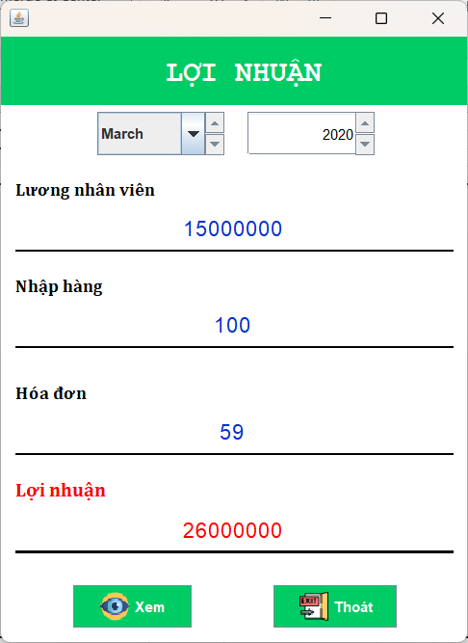 (Nơi đặt màn hình chính) |  |  |  |  |  |  |  | (Màn hình phụ 1) | (Màn hình phụ 2) | (Màn hình phụ 3)

 | Tester nhập |  |  |  |  | Dev nhập
STT | Case Study | Status | Desciprtion | Bug Date | Tester | Fix Date | Dev
1 | Xem lợi nhuận theo năm | OK | hiển thị đúng như database | 16/6/2022 | Phúc | 16/6/2022 | Thành
2 | Xem lợi nhuận theo tháng | OK | hiển thị đúng như database | 16/6/2022 | Phúc | 16/6/2022 | Thành
3 |  | Warning
4 |  | Warning
5 |  | Warning
6 |  | Warning
7 |  | Warning
8 |  | Warning
9 |  | Warning
10 |  | Warning
11 |  | Warning
12 |  | Warning
13 |  | Warning
14 |  | Warning
15 |  | Warning
16 |  | Warning
17 |  | Warning
18 |  | Warning
19 |  | Warning
20 |  | Warning
21 |  | Warning
22 |  | Warning
23 |  | Warning
24 |  | Warning
25 |  | Warning

QuanLyTaiKhoan
Usecase |  |  | Quản lý tài khoản

Ngày | 16/6/2022

Người Test | Võ Hoàng Phúc

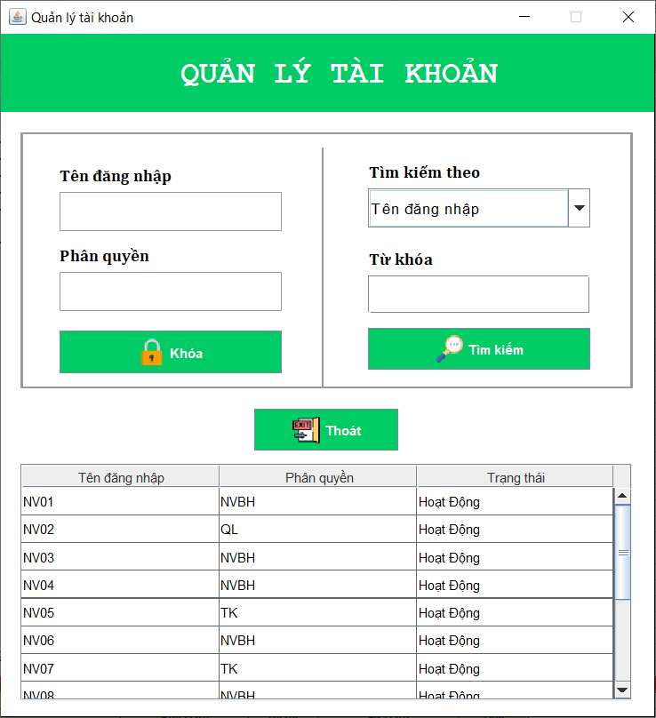 (Nơi đặt màn hình chính) |  |  |  |  |  |  |  | (Màn hình phụ 1) | (Màn hình phụ 2) | (Màn hình phụ 3)

 | Tester nhập |  |  |  |  | Dev nhập
STT | Case Study | Status | Desciprtion | Bug Date | Tester | Fix Date | Dev
1 | Tìm kiếm tài khoản | OK | tìm kiếm theo tên đăng nhập | 16/6/2022 | Phúc | 16/6/2022 | Thành
2 | Khóa tài khoản | OK | khóa tài khoản nhân viên | 16/6/2022 | Phúc | 16/6/2022 | Thành
3 | Tìm kiếm tài khoản | OK | Tìm kiếm theo trạng thái sai | 16/6/2022 | Phúc | 16/6/2022 | Thành
4 | Khóa tài khoản | Warning | khóa tài khoản quản lý nhưng vẫn sử dụng được | 16/6/2022 | Phúc | 16/6/2022 | Thành
5 | Tìm kiếm tài khoản | Warning | Tìm kiếm theo tên đăng nhập | 16/6/2022 | Phúc | 16/6/2022 | Thành
6 |  | Warning
7 |  | Warning
8 |  | Warning
9 |  | Warning
10 |  | Warning
11 |  | Warning
12 |  | Warning
13 |  | Warning
14 |  | Warning
15 |  | Warning
16 |  | Warning
17 |  | Warning
18 |  | Warning
19 |  | Warning
20 |  | Warning
21 |  | Warning
22 |  | Warning
23 |  | Warning
24 |  | Warning
25 |  | Warning

QuanLySuKien
Usecase |  |  | Quản lý sự kiện

Ngày | 17/6/2022

Người Test | Võ Hoàng Phúc

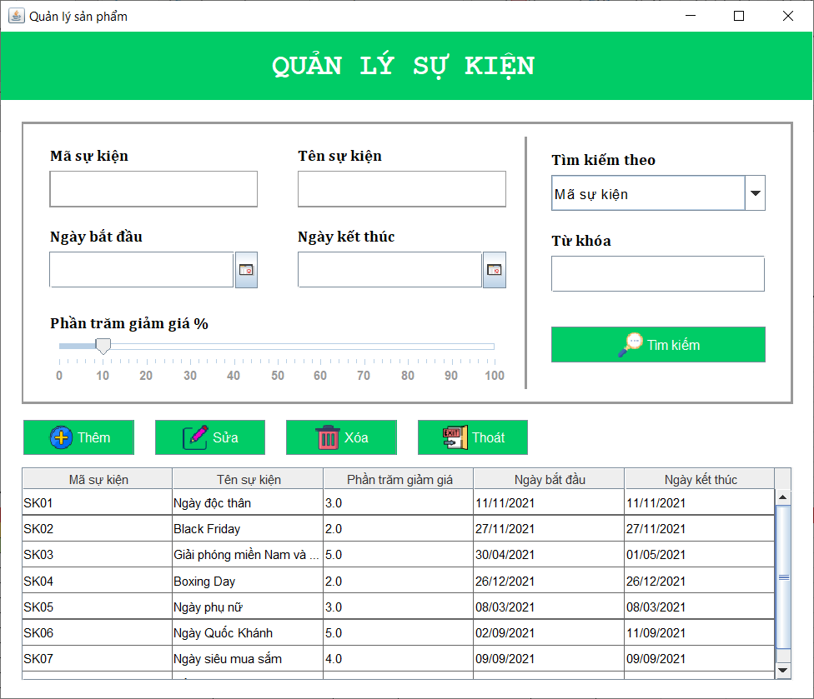
(Nơi đặt màn hình chính) |  |  |  |  |  |  |  | (Màn hình phụ 1) | (Màn hình phụ 2) | (Màn hình phụ 3)

 | Quản |  |  |  |  | Dev nhập
STT | Case Study | Status | Desciprtion | Bug Date | Tester | Fix Date | Dev
1 | Thêm sự kiện | OK | thêm sự kiện nhưng không lưu | 17/6/2022 | Phúc | 18/6/2022 | Thành
2 | Xóa sự kiện | OK | Xóa thành công | 17/6/2022 | Phúc | 18/6/2022 | Thành
3 | Sửa sự kiện | OK | Sửa thông tin thành công | 17/6/2022 | Phúc | 18/6/2022 | Thành
4 | Tìm kiếm sự kiện | OK | Tìm kiếm theo mã, tên | 17/6/2022 | Phúc | 18/6/2022 | Thành
5 | Phần trăm giảm giá | OK | Di chuyển thanh giảm giá chưa đúng | 17/6/2022 | Phúc | 18/6/2022 | Thành
6 |  | Warning
7 |  | Warning
8 |  | Warning
9 |  | Warning
10 |  | Warning
11 |  | Warning
12 |  | Warning
13 |  | Warning
14 |  | Warning
15 |  | Warning
16 |  | Warning
17 |  | Warning
18 |  | Warning
19 |  | Warning
20 |  | Warning
21 |  | Warning
22 |  | Warning
23 |  | Warning
24 |  | Warning
25 |  | Warning

